ПР2
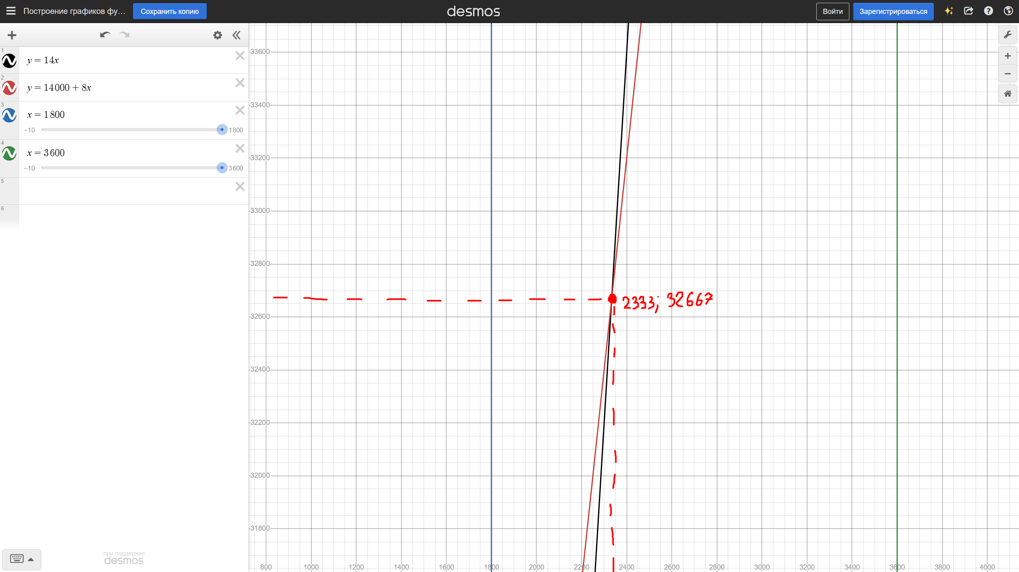
Совокупные постоянные расходы за год | 14000 | т. руб.
Цена реализации единицы продукции | 14 | т. руб.
Переменные издержки на единицу продукции | 8 | т. руб.
Текущий объем реализации | 2500 | ед./год
Приемлемый диапазон объемов производства | 1800-3600 | ед./год
Планируемая чистая прибыль | 4000 | т. руб./год
Сокращение совокупных постоянных расходов | 2500 | т. руб./год
Сокращение переменных издержек | 8 | %
Дополнительные постоянные издержки | 1400 | т. руб./год

Точка безубыточности | Постоянные (FC) | Цена (P) | Переменные (AVC) | Т. Безубыточности (Qб) |  |  | Qб=FC/(P-AVC)
 | 14000 | 14 | 8 | 2333

Объем реализации продукции для получения планового размера чистой прибыли | План. Прибыль (Pц) | Постоянные (FC) | Цена (P) | Переменные (AVC) | Объем (Qп) |  | Qп=(Pц+FC)/(P-AVC)
 | 4000 | 14000 | 14 | 8 | 3000

Чистая прибыль при сокращении постоянных расходов | Постоянные (FC) | Сокращение (ΔFC) | Цена (P) | Переменные (AVC) | Объем (Qт) | Прибыль до (Pчист_до) | Прибыль после (Pчист_после)
 | 14000 | 2500 | 14 | 8 | 2500 | 1000 | 3500 | Рост на 2500 | Pчист_после=(P-AVC)*Qп-(FC-ΔFC)

Чистая прибыль при сокращении переменных расходов | Постоянные (FC) | Сокращение (ΔAVC) | Цена (P) | Переменные (AVC) | Объем (Qт) | Прибыль до (Pчист_до) | Прибыль после (Pчист_после)
 | 14000 | 0.64 | 14 | 8 | 2500 | 1000 | 2600 | Рост на 1600 | Pчист_после=(P-(AVC-ΔAVC))*Qп-FC

Цена реализации для получения плановой чистой прибыли при текущем объеме | Постоянные (FC) | Переменные (AVC) | План. Прибыль (Pц) | Объем (Qт) | Новая цена (Pнов) |  | Рнов=(FC+Рц+AVC*Qт)/Qт
 | 14000 | 8 | 4000 | 2500 | 15.2

Дополнительный объем реализации для покрытия доп. постоянных издержек | Доп. Пост. Изд. (FCдоп) | Цена (P) | Переменные (AVC) | Доп. Объем (Qдоп) |  | Qдоп=FCдоп/(P-AVC)
 | 1400 | 14 | 8 | 233.33333333

Запас финансовой прочности | Объем (Qт) | Т. Безубыточности (Qб) | Запас (З) |  |  | З=(Qт-Qб)/Qт
 | 2500 | 2333 | 6.68 | %

График безубыточности

ПР3
АО выпустило 500 простых акций, 100 привилегированных и 250 облигаций.
Номинал – 100 тыс. Купон по облигациям – 12%, дивиденд по привилегированным – 15%.
Нужно определить дивиденд от прибыли по обыкновенным акциям.
Расположить всех держателей ценных бумаг по степени убывания доходности финансовых инструментов.
Прибыль к распределению – 16 млн.

Простые акции | 500
Привелигированные акции | 100
Облигации | 250
Номинал | 100000
Купон по облигациям | 0.12
Дивиденд по привелигированным | 0.15
Прибыль к распределению | 16000000

Выплаты по привелигированным | 1500000
Выплаты по облигациям | 3000000
Дивидент по обыкновенным | 0.23
Выплаты по акциям | 11500000

Какую цену заплатит инвестор за бескупонную облигацию с номиналом 5 тыс
и погашением через 2 года, если требуемая норма доходности - 6%.

Номинал | 5000
Срок погашения, лет | 2
Норма доходности | 0.06
Цена | 4449.9822001
Определить внутреннюю стоимость купонной облигации, если номинал - 1000,
купонный доход - 150, длительность периода - 2 года, ставка сравнения - 12%

Номинал | 1000
Купонный доход | 150
Длительность периода, лет | 2
Ставка сравнения | 0.12
Для купонных доходов | 253.50765306
Для номинала | 797.19387755
Внутренняя стоимость | 1050.7015306

Номинал облигации - 100 тыс. руб., срок - 3 года. Купонная ставка - 20%.
Выплата купона 1 раз в год. Найти внутреннюю стоимость, если приемлимая
для инвестора ставка сравнения - 23% годовых

Номинал облигации | 100000
Срок, лет | 3
Купонная ставка | 0.2
Выплата в год, раз | 1
Ставка сравнения, в год | 0.23

1 год | 16260.162602
2 год | 13219.644392
3 год | 64486.070203
Внутренняя стоимость | 93965.877196

По привелигированной акции ежегодно выплачивается дивиденд - 6300.
Альтернативная цена капитала - 15%. Какова максимально возможная цена
покупки такой акции, если дивиденды выплачиваются поквартально?

Дивиденд | 6300
Альтернативная цена капитала | 0.15
Эффективная ставка | 0.15865041504
Максимально возможная цена | 39709.949693

Определить текущую стоимость 3-летней облигации, номинал - 8000.
Купонная ставка - 8%, выплачивается раз в полгода. Норма доходности - 11%

Срок, лет | 3
Номинал | 8000
Купонная ставка | 0.08
Выплат в год | 2
Норма доходности | 0.11

Годовой купон | 640
Полугодовой купон | 320
Норма доходности за полгода | 0.055
Периодов | 6
Текущая стоимость купона | 1598.5696988
Номинал | 5801.9666642
Итоговая стоимость | 7400.536363

Определить текущую стоимость 700 единиц номинала облигаций фирмы
со сроком обращения 100 лет, исходя из требуемой нормы доходности - 8%.
Ставка купона - 9%, выплачивается раз в полгода.

Количество | 700
Срок, лет | 100
Норма доходности | 0.08
Ставка купона | 0.09
Выплат в год | 2

Годовой купон | 63
Полугодовой купон | 31.5
Норма доходности за полгода | 0.04
Текущая стоимость | 787.5

Рыночная цена акции с ежегодным дивидендом 60 равна 250.
Определить стоимость акции, если норма доходности - 20%

Ежегодный дивиденд | 60
Рыночная цена | 250
Норма доходности | 0.2
Стоимость акции | 300

Рыночная цена акции с ежегодным дивидендом 60 равна 250.
Определить стоимость акции, если норма доходности - 10%.
Ожидается постоянный рост дивидендов - 2% в год

Ежегодный дивиденд | 60
Рыночная цена | 250
Норма доходности | 0.1
Рост дивидендов | 0.02
Стоимость акции | 750

Номинальная стоимость акции АО - 70300. Определить стоимость акции
на рынке ценных бумаг, если известно, что размер дивиденда ожидается
на уровне 15%, а размер банковской ставки - 18%

Номинальная стоимость акций | 70300
Размер дивиденда | 0.15
Размер банковской ставки | 0.18

Дивиденд | 10545
Стоимость акции на рынке | 58583.333333
Обыкновенные акции стоят 450 рублей. За 2 года их цена вырастет до 500 р.
По этим акциям в конце следующих 2 лет будет выплачено по 50 рублей дивидендов.
Рыночная ставка - 10%. Определить внутреннюю стоимость

Стоимость | 450
Срок, лет | 2
Стоимость через 2 года | 500
Дивиденды | 50
Рыночная ставка | 0.1

Дивиденды за 1 год | 45.454545455
Дивиденды за 2 год | 454.54545455
Внутренняя стоимость | 500

По бессрочной облигации установлен ежегодный доход 60 т. р., ставка сравнения - 23%.
Определить внутреннюю стоимость, периодичность выплат каждый квартал.

Ежегодный доход | 60000
Ставка сравнения | 0.23

Квартальный доход | 15000
Квартальная ставка | 0.0575
Внутреняя стоимость | 260869.56522

По обыкновенным акциям в базисном году был выплачен дивиденд - 900 р.
В дальнейшем планируется ежегодный 13%-ный прирост дивидендов.
Альтернативная цена капитала - 25%. Определить стоимость

Дивиденд | 900
Прирост | 0.13
Альтернативная цена капитала | 0.25

Дивиденд на след.год | 1017
Стоимость | 8475

